Documentación
 | E.S.E ALEJANDRO PROSPERO REVEREND MATRIZ DE RIESGOS EJE SEGURIDAD DE LA INFORMACIÓN (IDENTIFICACIÓN, ANÁLISIS, VALORACIÓN y MANEJO)

Esta seccion puede ser utilizada como guía para el diligenciamiento de la matriz de Riesgos de Seguridad de la Infrmación

1. FASE DE IDENTIFICACIÓN
ESTABLECER EL CONTEXTO | Contexto Externo | Se determinan las características o aspectos esenciales del entorno en el cual opera la entidad.
 | Contexto Interno | Se determinan las características o aspectos esenciales del entorno en el cual la organización busca alcanzar sus objetivos.
 | Contexto del Proceso | Se determinan las características o aspectos esenciales del proceso y sus interrelaciones

VULNERABILIDADES Y AMENAZAS | IDENTIFICACIÓN DE VULNERABILIDADES | Las vulnerabilidades son debilidades o fallos en los activos de la organización que podrían ser explotados por las amenazas para causar daños
 | IDENTIFICACIÓN DE AMENAZAS | Las amenazas representan situaciones potenciales que pueden causar daños a los activos de la organización, incluyendo la información, los procesos y los sistemas

REDACCIÓN DEL RIESGOS | PRINCIPIO AFECTADO | Es el principio de Seguridad de la información que se encuentra afectado en el riesgo (Confidencialidad, Integridad, Disponibilidad)
 | ACTIVO AFECTADO | Es el activo priorizado de acuerdo a la calificación en la matriz de activos
 | ACCION RELACIONADA AL RIESGO | Es la actividad que puede generar el riesgo
 | VULNERABILIDADES | Son las debilidades o fallos en los activos de la organización que podrían ser explotados por las amenazas para causar daños
 | AMENAZAS | Representan situaciones potenciales que pueden causar daños a los activos de la organización, incluyendo la información, los procesos y los sistemas.

TIPO DE RIESGO | Riesgos de Seguridad Digital | Aquellos riesgos que pueden ser explotados por ciberdelincuentes y compromenten la seguridad de los activos digitales
 | Riesgos de Seguridad de la Información | Los riesgos de seguridad de la información se centran en la confidencialidad, integridad y disponibilidad de los datos de una organización
 | Riesgos de Continuidad de la Operación | Los riesgos de continuidad de la Operación se relacionan con la capacidad de una organización para mantener sus operaciones en situaciones adversas

2. FASE DE ANALISES

ANALISIS DE LA PROBABILIDAD
PROBABILIDAD | CONCEPTO | FRECUENCIA DE LA ACTIVIDAD
100% | Muy Alta | La actividad que conlleva el riesgo se ejecuta más de 101 veces por año
80% | Alta | La actividad que conlleva el riesgo se ejecuta mínimo 51 veces al año y máximo 100 veces por año.
60% | Media | La actividad que conlleva el riesgo se ejecuta de 24 a 50 veces por año
40% | Baja | La actividad que conlleva el riesgo se ejecuta de 3 a 23 veces por año
20% | Muy baja | La actividad que conlleva el riesgo se ejecuta como máximos 2 veces por año.

ANALISIS DEL IMPACTO
Impacto | Afectación Económica | Reputacional
Catastrófico | Mayor a 500 SMLMV | El riesgo afecta la imagen de la entidad a nivel nacional, con efecto publicitario sostenido a nivel país
100%
Alto | Entre 100 y 500 SMLMV | El riesgo afecta la imagen de la entidad con efecto publicitario sostenido a nivel de sector administrativo, nivel departamental o municipal.
80%
Moderado | Entre 50 y 100 SMLMV | El riesgo afecta la imagen de la entidad con algunos usuarios de relevancia frente al logro de los objetivos.
60%
Menor | Entre 10 y 50 SMLMV | El riesgo afecta la imagen de la entidad internamente, de conocimiento general nivel interno, de junta directiva y accionistas y/o de proveedores.
40%
Leve | Afectación menor a 10 SMLMV | El riesgo afecta la imagen de algún área de la organización.
20%

MAPA DE CALOR
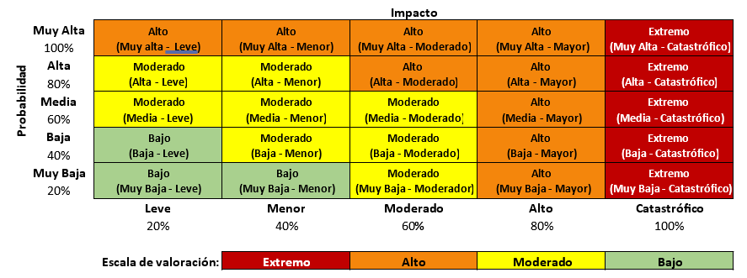

3. FASE DE VALORACION

DISEÑO DEL CONTROL
 | Calificación
Criterios | Fuerte (3) | Moderado (2) | Débil (1)
¿Tiene Responsable asignado? | Cuando cumple con todos los criterios establecidos para evaluar el diseño del control | Cuando no cumple con uno o dos de los criterios establecidos para evaluar el diseño del control | Cuando no cumple con ninguno de los criterios establecidos para evaluar el diseño del control
¿Tiene Periodicidad definida?
¿Está documentado?
¿Existen evidencias de la ejecución?

EJECUCIÓN DEL CONTROL
 | Calificación | Criterio
 | Fuerte (3) | El control se ejecuta de manera consistente conforme a la periodicidad definido y cuenta con todas las evidencias correspondientes.
 | Moderado (2) | El control se ejecuta algunas veces por parte del responsable y cuenta con algunas evidencias.
 | Débil (1) | El control no se ejecuta por parte del responsable y no se tiene evidencia del cumplimiento.

EFECTIVIDAD DE LOS CONTROLES (DISEÑO VS. EJECUCIÓN)
DISEÑO | Fuerte (3) | Poco efectivo (3) | Moderadamente efectivo (6) | Efectivo (9)
 | Moderado (2) | Poco efectivo (2) | Moderadamente efectivo (4) | Moderadamente efectivo (6)
 | Débil (1) | Poco efectivo (1) | Poco efectivo (2) | Poco efectivo (3)
 |  | Débil (1) | Moderado (2) | Fuerte (3)
 |  | EJECUCIÓN

4. FASE DE MANEJO
OPCIONES DE TRATAMIENTO | Aceptar el riesgo | Consiste en reconocer la existencia del riesgo y decidir no tomar medidas adicionales para mitigarlo
 | Evitar el riesgo | Implica tomar medidas para eliminar o reducir la exposición al riesgo, cancelando una actividad o un conjunto de actividades que puedan generar consecuencias no deseadas
 | Compartir o transferir el riesgo | Consiste en transferir parte del riesgo a terceros, como aseguradoras o socios comerciales, a través de contratos de seguros, acuerdos de responsabilidad compartida u otras formas de colaboración
 | Reducir el riesgo | Implica implementar medidas para disminuir la probabilidad de ocurrencia o el impacto de un riesgo, a través de controles preventivos, detectivos o correctivos

PRIORIDAD
ORDEN DE PRIORIDAD | TIEMPO DE ATENCIÓN | TIEMPO SUGERIDO DE TRATAMIENTO
1 | Corto plazo | Hasta 4 meses
2 | Mediano plazo | De 4 a 8 meses
3 | Largo plazo | De 8 meses en adelante

5. MATERIALIZACION
PLAN DE ACCION | Identificación y Evaluación del Impacto | En primer lugar, identificar y evaluar el impacto real del riesgo materializado en la entidad
 | Comunicación | comunicar de manera oportuna y transparente la materialización del riesgo a todas las partes interesadas relevantes, incluidos los responsables de la toma de decisiones, el equipo de gestión de riesgos y otros involucrados
 | Activación del Plan de Contingencia | Si la entidad cuenta con un plan de contingencia previamente establecido para el riesgo en cuestión, este debe ser activado de inmediato
 | Análisis de Causa Raíz | Realizar un análisis de causa raíz para comprender las razones detrás de la materialización del riesgo
 | Implementación de Medidas Correctivas | Implementar medidas correctivas para abordar las deficiencias identificadas y fortalecer los controles internos para prevenir la materialización del riesgo en el futuro
 | Monitoreo y Seguimiento | Monitorear de cerca la efectividad de las medidas correctivas implementadas y realizar un seguimiento continuo para asegurarse de que el riesgo materializado esté bajo control y no vuelva a ocurrir
...

